Lembar1
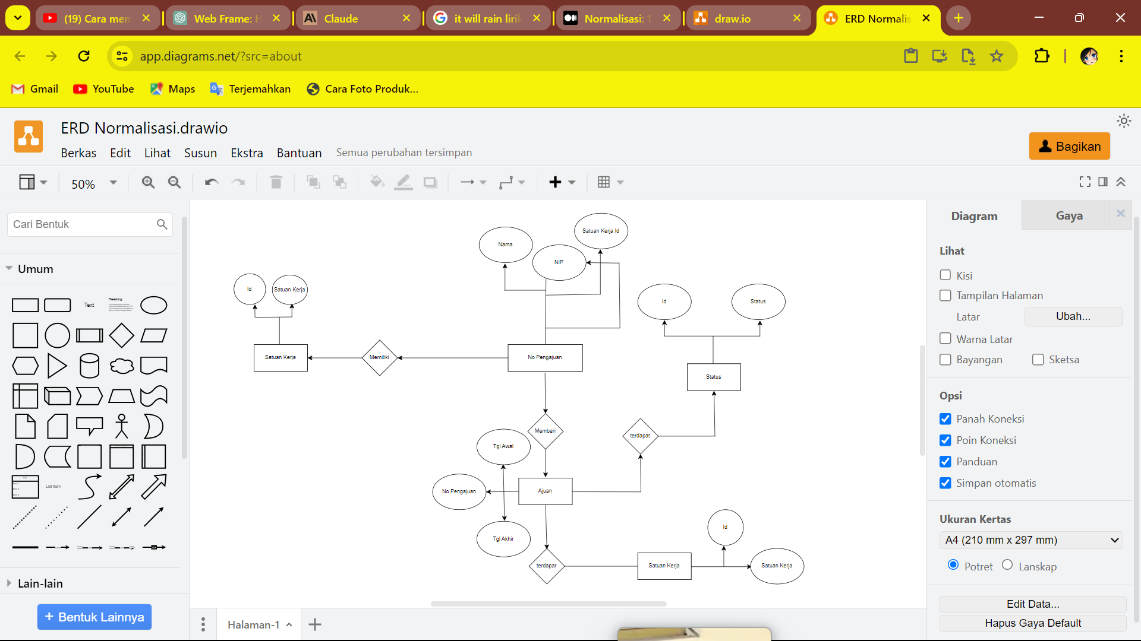
 |  |  | Tugas Normalisasi
no pengajuan | nip | nama | satuan kerja | tanggal awal | tanggal akhir | status
1 | 1001 | budi | biro umum | 2020-01-01 | 2020-01-03 | Ditolak
2 |  |  |  | 2020-01-15 | 2020-01-17 | Diterima
3 |  |  |  | 2020-01-20 | 2020-01-24 | Diterima
4 |  |  |  | 2020-02-03 | 2020-02-04 | Ditolak
5 |  |  |  | 2020-03-08 | 2020-03-05 | Ditolak
6 |  |  |  | 2020-04-05 | 2020-04-05 | Diterima
7 | 10032 | dewi | biro kepagaiwan | 2020-01-02 | 2020-01-02 | Diterima
8 |  |  |  | 2020-02-04 | 2020-02-07 | Diterima
9 |  |  |  | 2020-03-05 | 2020-03-10 | Ditolak
10 | 10044 | dona | biro umum | 2020-04-04 | 2020-04-05 | Diterima
11 | 10021 | faiz | biro administrasi | 2020-02-17 | 2020-02-19 | Ditolak
12 |  |  |  | 2020-03-23 | 2020-03-28 | Diterima

1 NF
no pengajuan | nip | nama | satuan kerja | tanggal awal | tanggal akhir | status
1 | 1001 | budi | biro umum | 2020-01-01 | 2020-01-03 | Ditolak
2 | 1001 | budi | biro umum | 2020-01-15 | 2020-01-17 | Diterima
3 | 1001 | budi | biro umum | 2020-01-20 | 2020-01-24 | Diterima
4 | 1001 | budi | biro umum | 2020-02-03 | 2020-02-04 | Ditolak
5 | 1001 | budi | biro umum | 2020-03-08 | 2020-03-05 | Ditolak
6 | 1001 | budi | biro umum | 2020-04-05 | 2020-04-05 | Diterima
7 | 10032 | dewi | biro kepagaiwan | 2020-01-02 | 2020-01-02 | Diterima
8 | 10032 | dewi | biro kepagaiwan | 2020-02-04 | 2020-02-07 | Diterima
9 | 10032 | dewi | biro kepagaiwan | 2020-03-05 | 2020-03-10 | Ditolak
10 | 10044 | dona | biro umum | 2020-04-04 | 2020-04-05 | Diterima
11 | 10021 | faiz | biro administrasi | 2020-02-17 | 2020-02-19 | Ditolak
12 | 10021 | faiz | biro administrasi | 2020-03-23 | 2020-03-28 | Diterima

2 NF | Pegawai |  |  | 2 NF | Pengajuan
nip | nama | satuan kerja |  | nip | tanggal awal | tanggal akhir
1001 | budi | biro umum |  | 1001 | 2020-01-01 | 2020-01-03
10032 | dewi | biro kepegawaian |  | 1001 | 2020-01-15 | 2020-01-17
10044 | dona | biro umum |  | 1001 | 2020-01-20 | 2020-01-24
10021 | faiz | biro administrasi |  | 1001 | 2020-02-03 | 2020-02-04
 |  |  |  | 1001 | 2020-03-08 | 2020-03-05
 |  |  |  | 1001 | 2020-04-05 | 2020-04-05
 |  |  |  | 10032 | 2020-01-02 | 2020-01-02
 |  |  |  | 10032 | 2020-02-04 | 2020-02-07
 |  |  |  | 10032 | 2020-03-05 | 2020-03-10
 |  |  |  | 10044 | 2020-04-04 | 2020-04-05
 |  |  |  | 10021 | 2020-02-17 | 2020-02-19
 |  |  |  | 10021 | 2020-03-23 | 2020-03-28

3 NF | pegawai |  |  | 3 NF | satuan kerja |  | 3 NF | Pengajuan
no pengajuan | nip | Status |  | nip | nama | satuan kerja | nip | tanggal awal | tanggal akhir | status
1 | 1001 | Ditolak |  | 1001 | budi | biro umum | 1001 | 2020-01-01 | 2020-01-03 | Ditolak
2 | 1001 | Diterima |  | 1001 | budi | biro umum | 1001 | 2020-01-15 | 2020-01-17 | Diterima
3 | 1001 | Diterima |  | 1001 | budi | biro umum | 1001 | 2020-01-20 | 2020-01-24 | Diterima
4 | 1001 | Ditolak |  | 1001 | budi | biro umum | 1001 | 2020-02-03 | 2020-02-04 | Ditolak
5 | 1001 | Ditolak |  | 1001 | budi | biro umum | 1001 | 2020-03-08 | 2020-03-05 | Ditolak
6 | 1001 | Diterima |  | 1001 | budi | biro umum | 1001 | 2020-04-05 | 2020-04-05 | Diterima
7 | 10032 | Diterima |  | 10032 | dewi | biro kepagaiwan | 10032 | 2020-01-02 | 2020-01-02 | Diterima
8 | 10032 | Diterima |  | 10032 | dewi | biro kepagaiwan | 10032 | 2020-02-04 | 2020-02-07 | Diterima
9 | 10032 | Ditolak |  | 10032 | dewi | biro kepagaiwan | 10032 | 2020-03-05 | 2020-03-10 | Ditolak
10 | 10044 | Diterima |  | 10044 | dona | biro umum | 10044 | 2020-04-04 | 2020-04-05 | Diterima
11 | 10021 | Ditolak |  | 10021 | faiz | biro administrasi | 10021 | 2020-02-17 | 2020-02-19 | Ditolak
12 | 10021 | Diterima |  | 10021 | faiz | biro administrasi | 10021 | 2020-03-23 | 2020-03-28 | Diterima

